2019_09_data
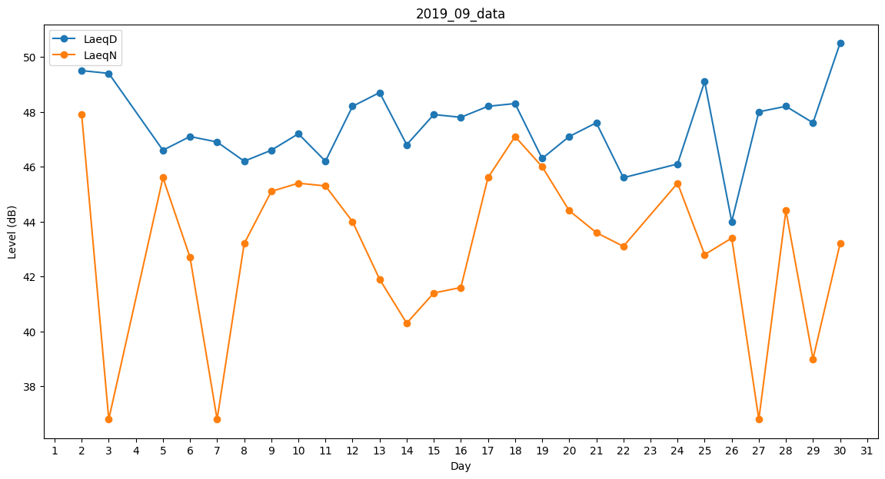
Day | LaeqD | LaeqN
1 | 47.6 | 0
2 | 49.5 | 47.9
3 | 49.4 | 36.8
4 | 48.4 | 0
5 | 46.6 | 45.6
6 | 47.1 | 42.7
7 | 46.9 | 36.8
8 | 46.2 | 43.2
9 | 46.6 | 45.1
10 | 47.2 | 45.4
11 | 46.2 | 45.3
12 | 48.2 | 44
13 | 48.7 | 41.9
14 | 46.8 | 40.3
15 | 47.9 | 41.4
16 | 47.8 | 41.6
17 | 48.2 | 45.6
18 | 48.3 | 47.1
19 | 46.3 | 46
20 | 47.1 | 44.4
21 | 47.6 | 43.6
22 | 45.6 | 43.1
23 | 47.7 | 0
24 | 46.1 | 45.4
25 | 49.1 | 42.8
26 | 44 | 43.4
27 | 48 | 36.8
28 | 48.2 | 44.4
29 | 47.6 | 39
30 | 50.5 | 43.2

